再下請通知
...
 |  |  |  | 担当工事内容
...
一号特定技能外国人の従事の状況（有無） | 有 無 | 外国人建設就労者の従事の状況(有無) | 有 無 |  | 外国人技能実習生の従事の状況(有無) | 有 無
...
※再下請通知書の添付書類（建設業法施行規則第１４条の４第３項）
・再下請通知人が再下請人と締結した当初契約及び変更契約の契約書面の写し（公共工事以外の建設工事について締結されるものに係るものは、請負代金の額に係る部分を除く）
※再下請通知書の添付書類（建設業法施行規則第１４条の４第３項）
・再下請通知人が再下請人と締結した当初契約及び変更契約の契約書面の写し（公共工事以外の建設工事について締結されるものに係るものは、請負代金の額に係る部分を除く）
...

作業員名簿
...
 |  |  |  |  |  |  | 雇用保険

8
...
 |  |  |  |  |  |  | 雇用保険

（注)１.※印欄には次の記号を入れる。 |  |  |  |  |  |  |  |  | （注）３．各社別に作成するのが原則だが、リース機械等の運転者は一緒でもよい。
 |  |  |  |  |  |  |  |  | （注）４．資格・免許等の写しを添付することが望ましい。
作
女
未
現
 | …現場代理人 | …作業主任者（（注）2.) |  |  | …女性作業員 |  | …18歳未満の作業員 |  | （注）５．健康保険欄には、左欄に健康保険の名称（健康保険組合、協会けんぽ、建 設国保、国民健康保険）を記載。上記の保険に加入しておらず、後期高齢者である 等により、国民健康保険の適用除外である場合には、左欄に「適用除外」と記載。

主
職
安
能
再
習
就
１特
 | …主任技術者 | …職 長 |  | …安全衛生責任者 |  | …能力向上教育 |  | …危険有害業務・再発防止教育
 |  |  |  |  |  |  |  |  | （注）６．年金保険欄には、左欄に年金保険の名称（厚生年金、国民年金）を記載。 各年金の受給者である場合は、左欄に「受給者」と記載。
 | …外国人技能実習生 |  | …外国人建設就労者 |  |  | …１号特定技能外国人
 |  |  |  |  |  |  |  |  | （注）７．雇用保険欄には右欄に被保険者番号の下４けたを記載。（日雇労働被保険 者の場合には左欄に「日雇保険」と記載）事業主である等により雇用保険の適用除 外である場合には左欄に「適用除外」と記載。
（注）２.作業主任者は作業を直接指揮する義務を負うので、同時に施工されている他の現場や、同一現場においても 他の作業個所との作業主任者を兼務することは、法的に認められていないので、複数の選任としなければならない。

 |  |  |  |  |  |  |  |  | （注）８．建設業退職金共済制度及び中小企業退職金共済制度への加入の有無につい ては、それぞれの欄に「有」又は「無」と記載。

 |  |  |  |  |  |  |  |  | （注）９．安全衛生に関する教育の内容（例：雇入時教育、職長教育、建設用リフ トの運転の業務に係る特別教育）については「雇入・職長特別教育」欄に記載。

 |  |  |  |  |  |  |  |  | （注）１０．建設工事に係る知識及び技術又は技能に関する資格（例：登録○○基幹 技能者、○級○○施工管理技士）を有する場合は、「免許」欄に記載。

 |  |  |  |  |  |  |  |  | （注）１１．記載事項の一部について、別紙を用いて記載しても差し支えない。

作業員名簿_全建5
...
 |  | 年

7 | 年 | 月 | 日

 |  | 年

作
女
未
8 | 年 | 月 | 日
現

主
職
 |  | 年
安
能
再
就
習
１特
9 | 年 | 月 | 日

 |  | 年

 | 年 | 月 | 日

 |  | 年
...

通勤用ヒヤリマップ
...
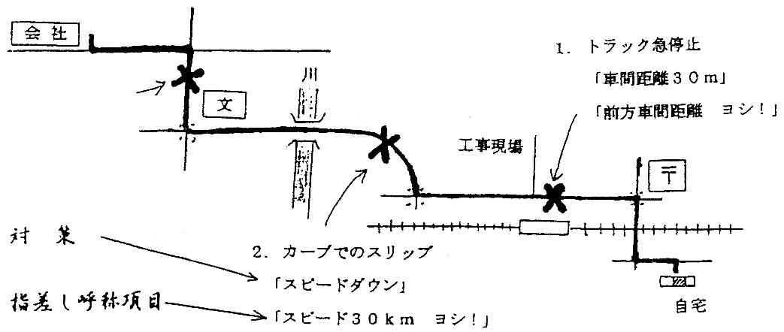
記入例

記号を入れてわかりやすく！
 | 通勤経路 | （出発点） | （到着点） | バス停
 |  |  |  | 川 | 川
 | 道路地図（白地図）のうえにおくときは波線 |  |  | 学校
 | 十字路・三叉路 |  |  | 病院
 | 信号 |  |  | 郵便局
 | 踏切り |  |  | ガソリンスタンド
 | 駅・鉄道 |  |  | 駐車場

